상품제안서
충전식 손난로 보조배터리 pastel 9 | 상품코드: F22795

 |  |  |  |  |  |  | 02-412-0044 | www.easy1.co.kr
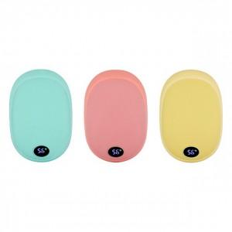 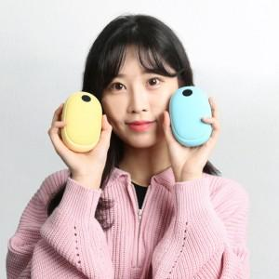

【상세/제작정보】

【인쇄/포장옵션】 | 풀칼라 / 포장지포장

【공급단가】 | 수량 | 50~ | 100~ | 500~ | 1,000~ | 2,000~
*VAT별도 | 단가 | 29,020원 | 27,950원 | 26,870원 | 25,800원 | 25,150원

【상품 URL】 | https://dev.easy1.co.kr:443/src/goods_detail.php?gdno=22795

